Deckblatt
MFG Österreich - Menschen - Freiheit - Grundrechte
Rechenschaftsbericht 2024

 | gem. PartG 2012 bestehend aus folgenden Teilen:

1. | Teil 1: | Bundesorganisation

2. | Teil 2: | Landesorganisationen mit Bezirks- und Gemeindegruppen,
 |  | Landeshauptstädten, Statutarstädten und nicht-territorialen
 |  | Gliederungen

3. | Teil 3: | Anlagen

- | Nachweis der gesetzmäßigen Verwendung
- | Mitgliedsbeiträge ab einem Betrag von € 5.000,- (§ 5 Abs 4a Z 1. PartG)
- | Kredit- und Darlehensverträge mit einem Gesamtbetrag über € 50.000,- (§ 5 Abs. 1 Z 2 lit. a und § 5 Abs. 5b PartG)
- | Immobilienvermögen (§ 5 Abs. 1 Z 2 lit. a PartG)
- | Erträge aus nahestehenden Organisationen oder Personenkomitees (§ 5 Abs 4a Z 2.)
- | Erträge aus Geldspenden (§ 5 Abs 4a Z 3. PartG)
- | Erträge aus Spenden in Form lebender Subventionen (§ 5 Abs 4a Z 3. PartG)
- | Erträge aus Spenden in Form von Sachleistungen (§ 5 Abs 4a Z 3. PartG)
- | Erträge aus Sponsoring deren Gesamtbetrag den Betrag von € 7.500,- übersteigt (§ 7 Abs 1 PartG)
- | Erträge aus Inseraten deren Betrag € 2.500,- pro Inserat übersteigt (§ 7 Abs 2 PartG)
- | Liste der territorialen Gliederungen (§ 5 Abs 1 PartG)
- | Liste der nicht-territorialen Gliederungen (§ 5 Abs 1 PartG)
- | Liste der Beteiligungsunternehmen (§ 5 Abs 6 PartG)
- | Liste der nahestehenden Organisationen (§ 5 Abs 6a PartG)

 |  | Lohnsburg am Kobernaußerwald, am 22.12.2025
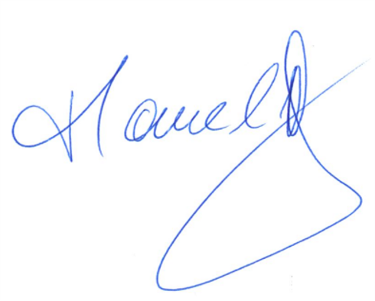
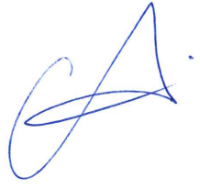

 | Manuel Krautgartner |  | Joachim Aigner
 | Bundesfinanzreferent |  | Bundesparteiobmann

Nachweis gesetzl. Verw.
Teil 3: Nachweis der gesetzmäßigen Verwendung der Parteienförderung

Die MFG - Österreich Menschen - Freiheit - Österreich bestätigt, dass die für das Jahr
2024 zur Verfügung gestellten Fördermittel des Landes Oberösterreich ausschließlich
für gesetzlich vorgesehene Zwecke verwendet wurde. Es wuden keine Fördermittel
vom Bund bezogen.

 | Lohnsburg am Kobernaußerwald, am 22.12.2025
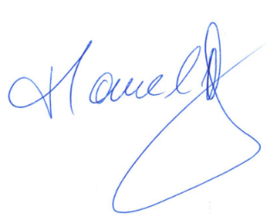

Manuel Krautgartner |  | Joachim Aigner
Bundesfinanzreferent |  | Bundesparteiobmann

